IO関連
詳細設計書 |  |  | 論理名称 |  | K001 |  |  | システムID | SYM |  |  |  | 改訂日 |  | 2023-06-06
 |  |  | 物理名称 |  | 勤怠情報一覧（日別） |  |  | システム名称 | 勤怠管理システム |  |  |  | 改訂者 |  | 長島凱斗
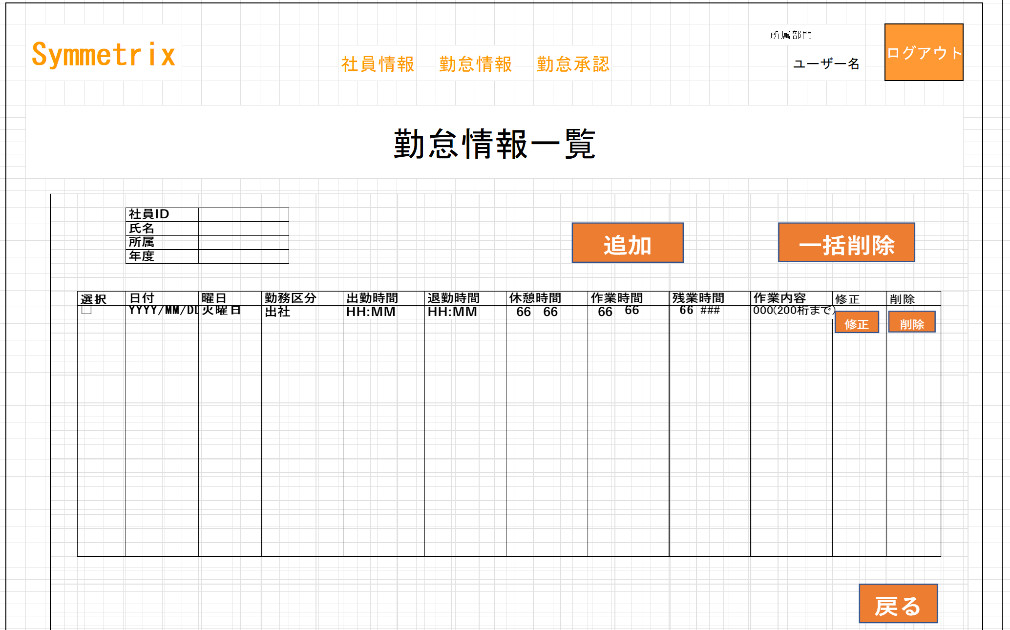
I/O関連図

ログイン
勤怠情報一覧（月別）
勤怠情報一覧（日別）
更新・登録画面
 |  |  |  |  |  |  | 月リンク
 |  | ログインボタン |  |  |  |  | 検索ボタン |  |  |  |  | 追加・修正ボタン
 |  |  |  |  |  |  | 戻るボタン

 |  |  |  |  |  |  |  |  |  |  | データを取得
 |  |  |  |  |  |  | データを取得
 |  |  |  |  |  |  |  |  |  |  |  |  |  | データの更新・登録

 |  |  |  |  |  |  |  |  |  | 勤怠実績

パラメータ一覧
No | 論理名称 |  |  | 物理名称 |  | I/O | 備考
1 | 社員ID |  |  |  |  | I | ログイン画面
2 | 氏名 |  |  |  |  | I | ログイン画面
3 | 所属部門 |  |  |  |  | I | ログイン画面
4 | 年度 |  |  |  |  | I | 月別画面
5 | 日付 |  |  |  |  | O | 修正ボタン
6
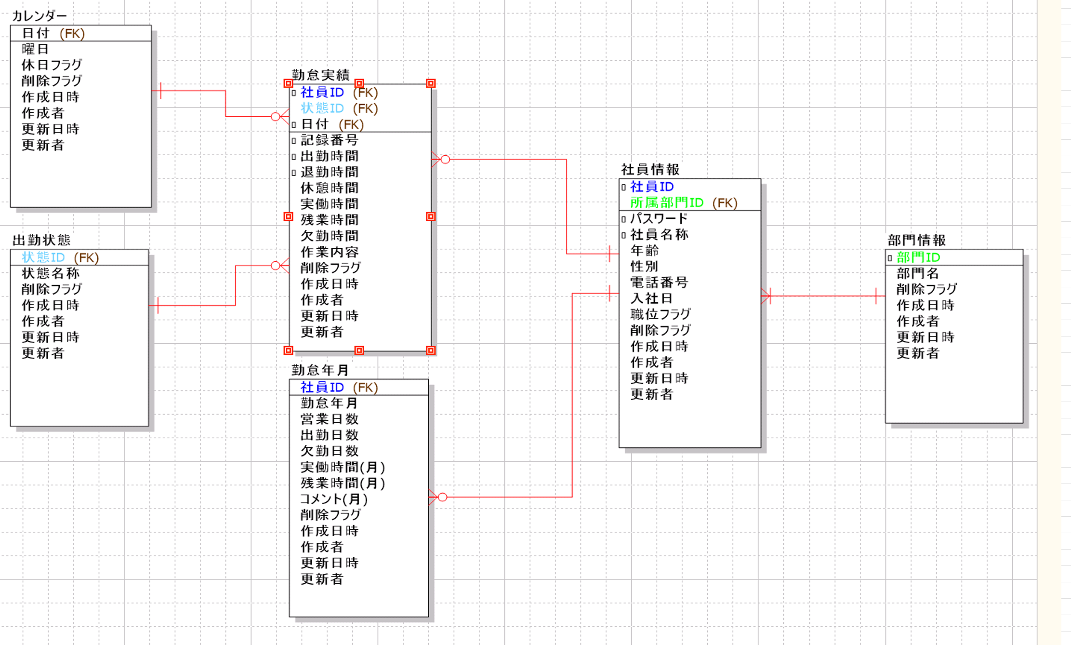
7
8
9
10
11
12
13
14
15
16
テーブル一覧
No | 論理名称 |  |  | 物理名称 |  | I/O | 備考
8 | 勤怠実績
9 | 状態マスタ
10
11
12
13
14
15
16
ファイル一覧
No | 論理名称 |  |  | 物理名称 |  | I/O | 備考
8
9
10
11
12
13
14
15
16

イベント処理
詳細設計書 |  |  |  |  |  |  |  |  | 画面ID |  | K001 |  | システムID | KS | 改訂日 | 2023-06-06
 |  |  |  |  |  |  |  |  | 画面名称 |  | 勤怠実績一覧 |  | システム名称 | 勤怠管理システム | 改訂者 | 長島凱斗

1.初期表示処理

 | 1.1.画面制御

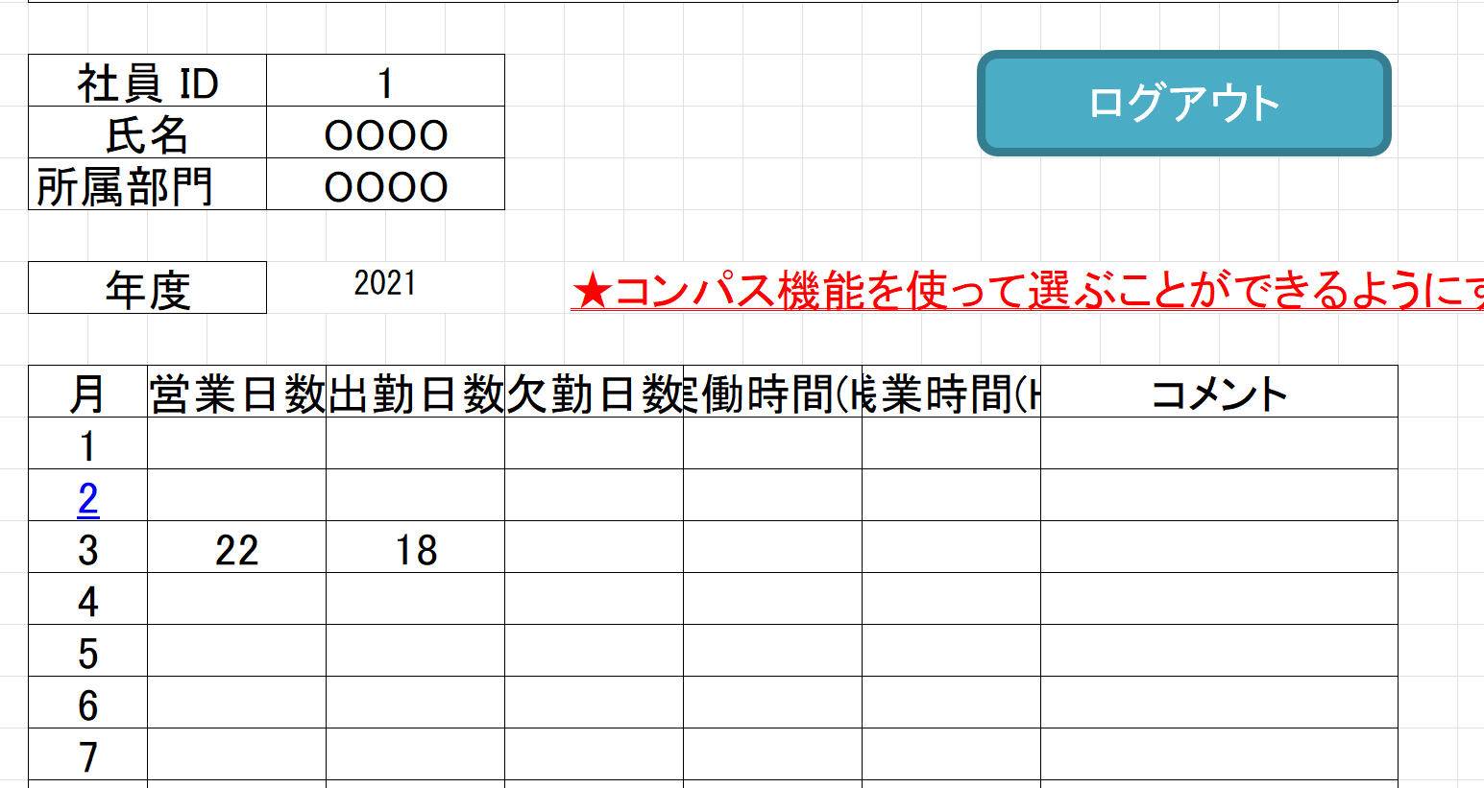
 |  | 1.1.1.活性化制御
 |  |  |  | なし
 |  |  |  | No | 項目名 |  |  |  |  | 活性化 |  | 条件
 |  |  |  | 1 | 追加 |  |  |  |  | 活性
 |  |  |  | 2 | 一括削除 |  |  |  |  | 非活性 |  | チェックボックスを１つでも選択しない場合
 |  |  |  | 3 | 修正 |  |  |  |  | 活性
 |  |  |  | 4 | 削除 |  |  |  |  | 活性
 |  |  |  | 5 | 戻る |  |  |  |  | 活性
 |  |  |  | 6 | 選択 |  |  |  |  | 活性

 | 1.2.社員情報一覧取得

 |  |  | 抽出項目

 |  |  |  | 日付 |  |  | ATTENDANCE_DATE
 |  |  |  | WEEKDAY（日付） AS 曜日
 |  |  |  | 状態マスタ.状態名称 AS 勤務区分
 |  |  |  | 出勤時間
 |  |  |  | 退勤時間
 |  |  |  | 休憩時間
 |  |  |  | 実働時間 AS 作業時間
 |  |  |  | 残業時間
 |  |  |  | 作業内容

 |  |  | テーブル

 |  |  |  | 勤怠実績マスタ |  |  |  | T_ATTENDANCE
 |  |  |  | 状態マスタ

 |  |  | 結合条件

 |  |  |  | 勤怠実績マスタ.状態ID ＝ 状態マスタ.状態ID
 |  |  |  | AND 状態マスタ.削除フラグ = '0'

 |  |  | 抽出条件
 |  |  |  | 勤怠実績マスタ.日付 LIKE ’年月％’

 |  |  | 集約条件
 |  |  |  | なし

 |  |  | ソート順
 |  |  |  | 入社年月日

1.4.追加ボタンクリック処理

 | ・勤怠情報登録画面へ遷移する。

 |  |  | 引数：
 |  |  |  | なし

1.5.一括削除ボタンクリック処理

 | 1.チェック

 |  | ①選択行チェック

 |  |  | １件も選択しない場合、エラーメッセージを表示する。

 |  |  |  | メッセージ内容：
 |  |  |  |  | E0001 | 勤怠実績を選択してください。

 |  | ②削除確認

 |  |  | 削除確認メッセージを表示する。「はい」をクリックする場合、7-2処理へ。「いいえ」をクリックする場合、処理を中止する。

 |  |  |  | メッセージ内容：
 |  |  |  |  | I0001 |  | 選択した勤怠実績を削除してもよろしいですか。

 | 2.削除処理

 |  |  | ・選択した社員情報削除する。
 |  | 更新項目
 |  |  | 削除フラグ＝’１’
 |  |  | 更新年月日
 |  |  | 更新者

 |  | 更新テーブル
 |  |  | 勤怠実績

 |  | 更新条件
 |  |  | 日付 IN 画面の特定した日付リスト

1.6.修正ボタンクリック処理

 | ・勤怠情報更新・登録画面へ遷移する。

 |  |  | 引数：
 |  |  |  | 日付

1.7.削除ボタンクリック処理

 | ・削除処理を実行する。

 |  | 更新項目
 |  |  | 削除フラグ＝’１’
 |  |  | 更新年月日
 |  |  | 更新者

 |  | 更新テーブル
 |  |  | 勤怠実績

 |  | 更新条件
 |  |  | 日付 ＝ 画面の特定した日付

 |  |  | 引数：
 |  |  |  | なし

1.6.ログアウトボタンクリック処理

 |  |  | ヘッダー「閉じる」ボダン押下、ログイン画面遷移する。

